상품제안서
볼빅 하이오 6구 볼마커 자석티 세트 (2pc) 골프공 | 상품코드: F30511

 |  |  |  |  |  |  | 02-412-0044 | www.easy1.co.kr
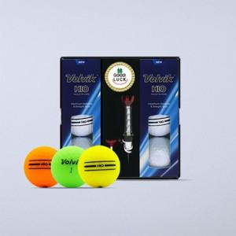

【상세/제작정보】 | 라벨지스티커 50세트 이상 무료 케이스 박인쇄시 별도문의 포장지 제작가능 (문의)

【인쇄/포장옵션】 | 전사 / 포장지포장

【공급단가】 | 수량 | 50~ | 100~ | 300~ | 500~ | 1,000~
*VAT별도 | 단가 | 16,200원 | 15,930원 | 15,520원 | 15,250원 | 14,850원

【상품 URL】 | https://dev.easy1.co.kr:443/src/goods_detail.php?gdno=30511

